Inmatning
Vid leverans och montering av entreprenaddäck ute på fältet krävs normalt två personer.
Med långa körsträckor kan det bli en kostsam hantering.
Med GRIPPER monterad på lastbilens kran sköter en person hela hanteingen.

Testa själv vad en investering i GRIPPER kan spara för er per år: |  |  |  | 180,864 kr | Fyll i de gula fälten nedan.
Kalkylen visar besparingen och är baserad på lastning, transport och leverans samt montering av entreprenaddäck ute hos kund.
Varje montage medför ofta att två eller fler i personalen måste hantera detta.
Med GRIPPER kan en person utföra lastning, transport, lossning och montage hos kunden.

 |  | >>>>>>> | >>>> | Fyll i alla de gula fälten, tryck sedan>>>>>>>>>> |  | ENTER
1. Lönekostnad per timme inkl. arbetsgivaravgifter och semesterersättning? |  |  |  |  | >> | 270 kr
2. För närvarande, hur många av personalen hantera samtidigt varje däckmontage ute hos kund? |  |  |  |  | >> | 2
3. Antal timmar totalt idag för lastning, transport, leverans och montering av entreprenaddäck, per dag? |  |  |  |  | >> | 4 | Tim.
Detta är ett exempel på hur en investering i GRIPPER sparar pengar.
Kontakta oss för mer beräkning vad ni kan spara in i kostnader och samtidigt höja både arbetsmiljön och lönsamheten!
Den förbättrade arbetsmiljön är inte med i beräkningen utan förbättrar kalkylen ytterligare.
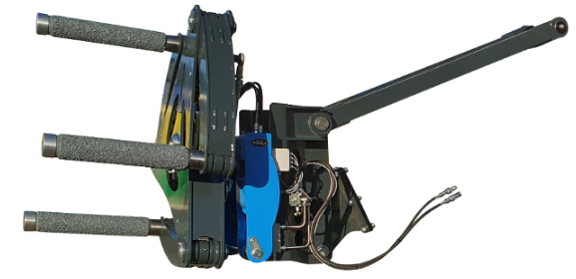
 |  |  |  | Begär offert>>

 |  |  |  | gripper.nu
Observera att kalkylen visar besparingar i pengar.
De personella fördelarna i form av minskade skador och trevligare och bättre arbetsmiljö följer med på köpet.
Version 2019 1.7 | Copyright Svenska Miljö Logistik 2019

